Лист1
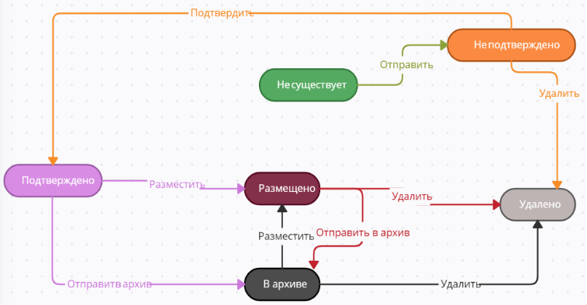
5 обьектов/фич, подходящих для техники | Диаграмма. Объявление | Таблица. Объявление

1. Избранное |  |  | Разместить | Отправить | Удалить | Отправить в архив | Подтвердить
2. Личный кабинет |  | Размещено | Игнорируется | Не может произойти | Удалено | В архиве | Не может произойти
3. Товар |  | Удалено | Не может произойти | Не может произойти | Игнорируется | Не может произойти | Не может произойти
4. Объявления |  | Подтверждено | Размещено | Не может произойти | Удалено | В архиве | Игнорируется
5. Доставка |  | Не подтверждено | Не может произойти | Не может произойти | Удалено | Не может произойти | Подтверждено
 |  | В архиве | Размещено | Игнорируется | Удалено | Игнорируется | Не может произойти
 |  | Не существует | Не может произойти | Не подтверждено | Не может произойти | Не может произойти | Не может произойти

 |  |  |  |  |  |  | новое состояние
 |  | Чек-лист. Объявление |  |  |  |  | игнорируется

 |  | Позитивные тесты:
 |  | Размещение подтвержденного объявления
 |  | Размещение объявления из архива
 |  | Размещение объявления без подтверждения
 |  | Удаление размещенного объявления
 |  | Удаление не подтвержденного объявления
 |  | Удаление объявления из архива
 |  | Добавление в архив размещенного объявления
 |  | Добавление в архив подтвержденное объявление
 |  | Подтвердить не подтвержденное объявление

 |  | Негативные тесты:
 |  | Размещение удаленного объявления
 |  | Размещение не подтвержденного объявления
 |  | Размещение пустого объявления
 |  | Отправка уже размещенного объявления
 |  | Отправка удаленного объявления
 |  | Отправка подтвержденного объявления
 |  | Отправка не подтвержденного объявления
 |  | Отправка в архив удаленного объявления
 |  | Отправка в архив не подтвержденного объявления
 |  | Отправка в архив не существующего объявления
 |  | Подтверждение удаленного объявления
 |  | Подтверждение объявления из архива
 |  | Подтверждение не существующего объявления
 |  | Подтверждение размещенного объявления

